Graph 1 Part des agents handi
Graphique 1 : Part des agents en situation de handicap dans les effectifs au 1er janvier

 | 2013 | 2014 | 2015 | 2016 | 2017 | 2018
Taux d'emploi direct (échelle de droite) | 4.62% | 4.88% | 5.05% | 5.19% | 5.36% | 5.52%
Taux d'emploi légal (échelle de droite) | 4.90% | 5.17% | 5.32% | 5.50% | 5.61% | 5.79%
Proportion d'employeurs avec un taux d'emploi direct de 6% et plus (échelle de gauche) | 28.3% | 31.2% | 33.9% | 35.6% | 37.3% | 40.3%

Part des agents en situation de handicap dans les effectifs au 1er janvier

Graph 2 Evol taux légal
Graphique 2 : Evolution de 2013 à 2018 du taux d'emploi légal par versant de la fonction publique

 | 2013 | 2014 | 2015 | 2016 | 2017 | 2018
Fonction publique d'Etat | 3.83% | 4.18% | 4.34% | 4.54% | 4.65% | 4.87%
Fonction publique hospitalière | 5.34% | 5.41% | 5.52% | 5.56% | 5.67% | 5.73%
Fonction publique territoriale | 5.96% | 6.22% | 6.40% | 6.63% | 6.76% | 6.94%
Taux légal 6% | 6.00% | 6.00% | 6.00% | 6.00% | 6.00% | 6.00%

Evolution de 2013 à 2018 du taux d'emploi légal par versant de la fonction publique

Graph 3 Répart Employ
Graphique 3 : Répartition des employeurs par type de contributivité

 | 2013 | 2014 | 2015 | 2016 | 2017 | 2018
Employeurs acquittant une contribution | 45.2% | 42.2% | 39.4% | 37.9% | 37.2% | 34.3%
Employeurs exonérés du fait d'un taux d'emploi direct d'au moins 6% | 28.3% | 31.2% | 33.9% | 35.6% | 37.3% | 40.3%
Employeurs exonérés en atteignant le seuil des 6% grâce à la prise en compte des dépenses déductibles | 6.3% | 6.6% | 6.8% | 6.9% | 6.5% | 6.4%
Employeurs exonérés en atteignant le seuil des 6% à la faveur des règles d'arrondi (inférieur) | 20.2% | 20.0% | 19.9% | 19.6% | 19.0% | 19.1%

Répartition des employeurs par type de contributivité

Cartes 1 & 2 taux d'emploi
Evolution du taux d’emploi légal par région métropolitaine entre 2013 et 2018

Carte 1 : Effectif au 1er janvier 2013

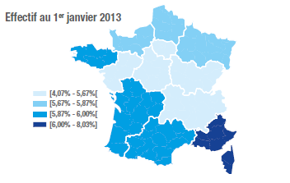
Régions | Taux legal 2013 | Classe | Classe | Taux d'emploi légal 2013
ILE-DE-FRANCE | 4.15% | 1 | 1 | [4,07% - 5,67%[
CENTRE-VAL-DE-LOIRE | 5.48% | 1 | 2 | [5,67% - 5,87%[
AUVERGNE-RHONE-ALPES | 5.53% | 1 | 3 | [5,87% - 6,00%[
BOURGOGNE-FRANCHE-COMTE | 5.45% | 1 | 4 | [6,00% - 8,03%[
PAYS-DE-LA-LOIRE | 5.57% | 1
NORMANDIE | 5.70% | 2
BRETAGNE | 5.95% | 3
GRAND-EST | 5.75% | 2
PROVENCE-ALPES-COTE-D AZUR | 6.07% | 4
NOUVELLE-AQUITAINE | 5.89% | 3
CORSE | 8.03% | 4
HAUTS-DE-FRANCE | 5.82% | 2
OCCITANIE | 5.91% | 3

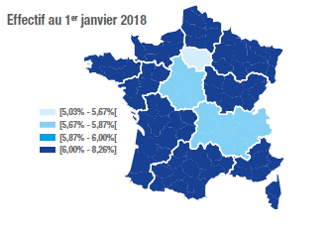
Carte 2 : Effectif au 1er janvier 2018

Régions | Taux légal 2018 | Classe | Classe | Taux d'emploi légal 2018
ILE-DE-FRANCE | 5.16% | 1 | 1 | [5,03% - 5,67%[
CENTRE-VAL-DE-LOIRE | 5.79% | 2 | 2 | [5,67% - 5,87%[
AUVERGNE-RHONE-ALPES | 5.83% | 2 | 3 | [5,87% - 6,00%[
BOURGOGNE-FRANCHE-COMTE | 6.22% | 4 | 4 | [6,00% - 8,26%[
PAYS-DE-LA-LOIRE | 6.30% | 4
NORMANDIE | 6.19% | 4
BRETAGNE | 6.89% | 4
GRAND-EST | 6.43% | 4
PROVENCE-ALPES-COTE-D AZUR | 6.79% | 4
NOUVELLE-AQUITAINE | 6.50% | 4
CORSE | 8.26% | 4
HAUTS-DE-FRANCE | 6.83% | 4
OCCITANIE | 7.00% | 4

Cartes 3 & 4 prop employeurs
Proportion des employeurs de la fonction publique, par région métropolitaine, avec plus de 6 % de BOE

Carte 3 : Effectif au 1er janvier 2013
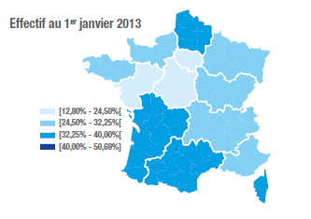
Régions | Proportion employeurs 2013 | Classe | Classe | Proportion Employeur >6%
ILE-DE-FRANCE | 16.73% | 1 | 1 | [12,80% - 24,50%[
CENTRE-VAL-DE-LOIRE | 23.31% | 1 | 2 | [24,50% - 32,25%[
AUVERGNE-RHONE-ALPES | 25.67% | 2 | 3 | [32,25% - 40,00%[
BOURGOGNE-FRANCHE-COMTE | 27.05% | 2 | 4 | [40,00% - 50,69%[
PAYS-DE-LA-LOIRE | 22.40% | 1
NORMANDIE | 28.31% | 2
BRETAGNE | 27.02% | 2
GRAND-EST | 32.21% | 2
PROVENCE-ALPES-COTE-D AZUR | 32.02% | 2
NOUVELLE-AQUITAINE | 35.98% | 3
CORSE | 35.82% | 3
HAUTS-DE-FRANCE | 33.08% | 3
OCCITANIE | 35.50% | 3

Carte 4 : Effectif au 1er janvier 2018

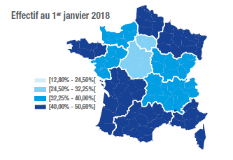
Régions | Proportion employeurs 2018 | Classe | Classe | Proportion Employeur >6%
ILE-DE-FRANCE | 27.00% | 2 | 1 | [12,80% - 24,50%[
CENTRE-VAL-DE-LOIRE | 32.17% | 2 | 2 | [24,50% - 32,25%[
AUVERGNE-RHONE-ALPES | 35.41% | 3 | 3 | [32,25% - 40,00%[
BOURGOGNE-FRANCHE-COMTE | 35.97% | 3 | 4 | [40,00% - 50,69%[
PAYS-DE-LA-LOIRE | 36.32% | 3
NORMANDIE | 39.12% | 3
BRETAGNE | 40.14% | 4
GRAND-EST | 43.66% | 4
PROVENCE-ALPES-COTE-D AZUR | 46.34% | 4
NOUVELLE-AQUITAINE | 47.02% | 4
CORSE | 47.30% | 4
HAUTS-DE-FRANCE | 47.52% | 4
OCCITANIE | 50.69% | 4

Graph 4 Recrutements&maintiens
Graphique 4 : Evolution des recrutements et maintiens en flux de 2012 à 2017

Evolution des recrutements et maintiens en flux de 2012 à 2017
 | Recrutements | Maintiens
2012 | 21,694 | 14,324
2013 | 24,673 | 15,749
2014 | 27,117 | 16,864
2015 | 28,371 | 16,581
2016 | 30,540 | 16,403
2017 | 31,024 | 16,231

